Dispersión
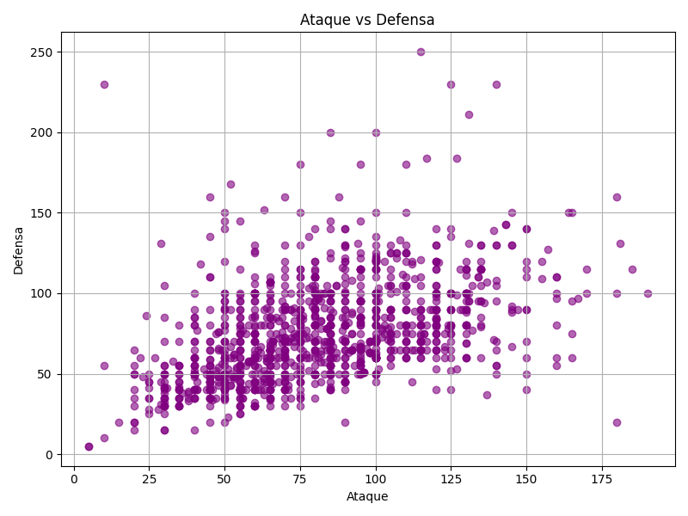
Gráfico de dispersión: Ataque vs Defensa

